상품제안서
i-LiN 노터치 인공지능 가정용 손 소독 디스펜서 | 상품코드: F23315

 |  |  |  |  |  |  | 02-412-0044 | www.easy1.co.kr
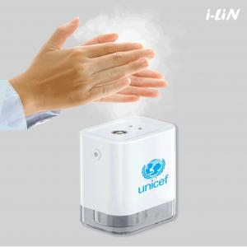

【상세/제작정보】

【인쇄/포장옵션】 | 레이저, 풀칼라 / 포장지포장

【공급단가】 | 수량 | 100~ | 300~ | 500~ | 1,000~ | 3,000~
*VAT별도 | 단가 | 24,160원 | 23,270원 | 22,370원 | 21,480원 | 20,940원

【상품 URL】 | https://easy1.co.kr:443/src/goods_detail.php?gdno=23315

